стор1
ЛОТ
# | Найменування та опис | Кількість | Референсна модель | Пропозиція постачальника, зображення | Пропозиція постачальника, опис | Вартість, од., грн, без ПДВ | Загальна вартість, грн, без ПДВ
1 | Шпаклевка старт(30 кг) виготовлена на гіпсовій основі. Призначається для використання на кінцевому етапі робіт по обробці. Її можна наносити практично на всі види міцних поверхонь: збірний та монолітний бетон, цегляна кладка, гіпсові і цементні сорти штукатурок, гіпсокартонні конструкції та інші. Застосування допускається тільки в тих приміщеннях, де рівень вологості нормальний. таким матеріалом ви зможете легко і без особливих зусиль усунути будь-які нерівності, недосконалість структури стінового покриття і створити ідеально рівну площину, не використовуючи при цьому стартові різновиди. Після того, як вона затвердіє, вкриті площі будуть мати стійкість до механічних пошкоджень. Після обробки їй, стіни можна буде фарбувати, клеїти на них шпалери і виробляти будь-яке інше декорування.Об'єм води для одержання розчину-6,5 л на 10 кг Час затвердіння-120 хвилин Період використання готового розчину-75 хвилин Витрата матеріалу (при товщині шару 1 див.)1 кг/м2 Мінімальна товщина слоя0.5 мм Час висихання приблизно 2 дняВодопоглащение (від маси) 17% Твердість поверхні 45 Shore D Міцність на вигин Не менше 1,0 H/мм2 Міцність на стиск Не менше 2,5 H/мм2 | 10 | 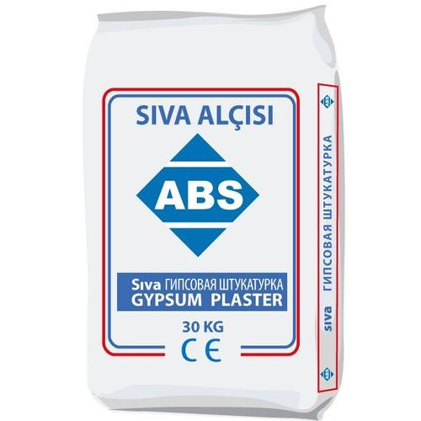
2 | Шпаклівка фініш 25кг відноситься до категорії гіпсових. Її використовують на кінцевому етапі оздоблювальних робіт. Підходить вона практично до всіх видів підстав: збірний і монолітний бетон, цегляна кладка, гіпсокартонні конструкції та інші. Використання можливе лише в умовах нормальної вологості. З її допомогою ви зможете швидко і легко ліквідувати нерівності, усунути неідеальність структури покриття і створити ідеальну площину, не застосовуючи при цьому стартові сорти. Після затвердіння площі придбають стійкість до механічних пошкоджень. Після обробки цим матеріалом стіни можна буде фарбувати, клеїти на них шпалери і виробляти інше декорування. Обсяг води для отримання розчину 6,5 л на 10 кг Час затверденія120 хвилин Період використання готового раствора75 хвилин Витрата матеріалу (при товщині шару 1 см.) 1 кг / м2 Мінімальна товщина шару 0.5 мм Час висихання приблизно 2 дня Водопоглащение (від маси) 17% Твердість поверхні 45 Shore D Міцність на вигин Не менш 1,0 H / мм2 Міцність на стиск Не менш 2,5 H / мм2 | 5 | 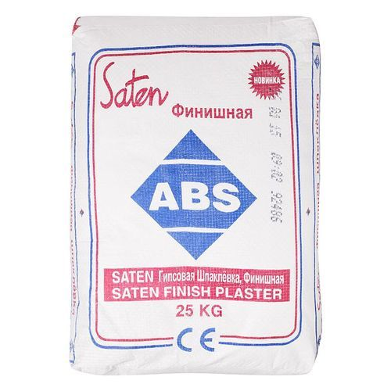
3 | Размер 0,53 х 10,05 Тип Винил на флизелиновой основе Помещение Спальня;Прихожая;Кухня; Коридор; Гостиная; | 63 | 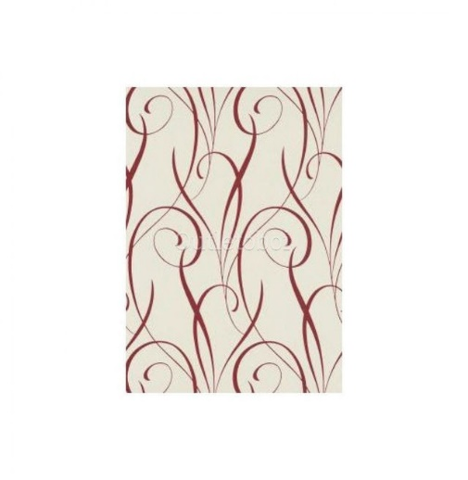
4 | Лінолеум.Тип: вологостійкий. Відтінок: темний. Основні характеристики Додаткова інформація Основа: спінена Сфера застосування: напівкомерційний, побутовий Клас зносостійкості: 23/32 Клас зносостійкості: 23/32 Колір: коричневий Тип покриття: гетерогенний Матеріал: ПВХ Дизайн покриття: під дерево Розмір та вага Товщина: 2 мм Товщина захисного шару: 0,4 мм Ширина рулону: 4 м... | 60 | 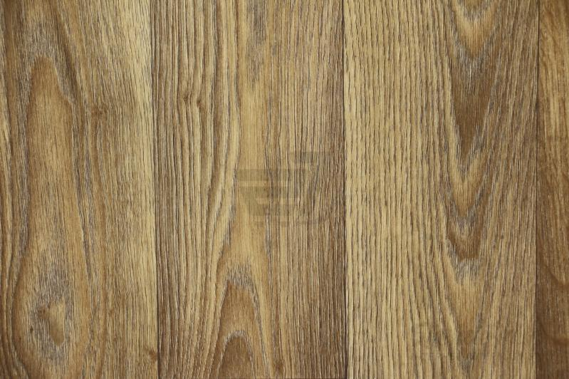
5 | Особливості: не утворює грудок, не залишає плям, ідеальне стикування шпалер з малюнком, запобігає первинному прояву грибка та цвілі, клей наноситься прямо на стіну Склад: модифікований крохмаль, антигрибкові, бактерицидні добавки Тип приміщення: сухе Основні характеристики Клей шпалерний 300 г . Призначення клею: для вінілових шпалер на флізеліновій основі Тип клею: сухий (розбавляється водою) Наявність індикатора: без індикатора Витрата з однієї упаковки: 35 кв. м Розмір та вага Вага: 300 г Додаткова інформація Умови зберігання: зберігати в закритів фабричній упаковці при температурі від +10 °C до + 25 °C Термін придатності: необмежений міс. | 11 | 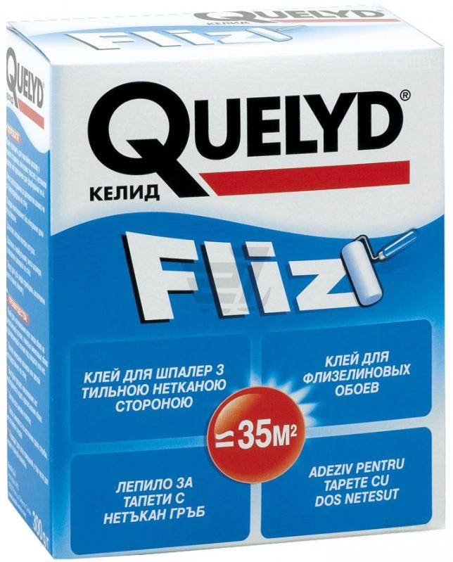
6 | Розмір: 22x58x2500 мм Основні характеристики Плінтус ПВХ дуб мічиган 22x58x2500 мм Додаткова інформація. Матеріал плінтуса: ПВХ Відтінок: дуб мічиган Призначення: під ламінат, для підлоги з плитки, для ковроліну, для лінолеума Технічні особливості Наявність кабельного каналу: з кабель-каналом Конструкція: із 2 елементів Конфігурація: класичний Особливості конструкції плінтуса: наявність кабельного каналу, наявність м'яких країв Тип кріплення: дюбель-цвях Розмір та вага Висота: 58 мм Глибина: 22 мм Довжина: 2500 мм . | 25 | 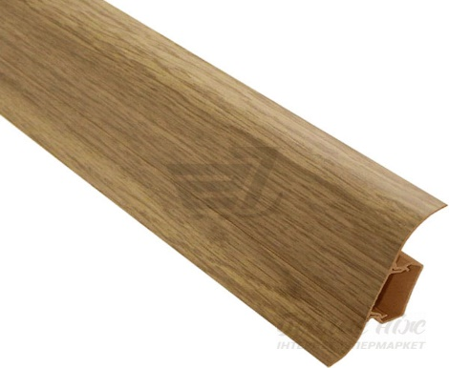
7 | Застосування: для внутрішніх та зовнішніх робіт ,емаль Фактура: гладка Ступінь блиску: глянець Відтінок: білий Кількість компонентів: однокомпонентний Розчинник: уайт-спірит Термостійкість: ні Тип поверхні: ДСП, ДВП, МДФ, метал, ПВХ Витрата: 8,3-12,5 кв.м/л. Витрата: 80-120 мл/кв.м За типом зв'язуючої речовини: алкідна Призначення: для металевих поверхонь, для дерев'яних поверхонь Колір: білий . Розмір та вага Об'єм: 0,75 л Додаткова інформація Інструмент для нанесення: пензель, валик, пульверизатор Час висихання до відлипання: 8 год Час повного висихання: 12 год. | 4 | 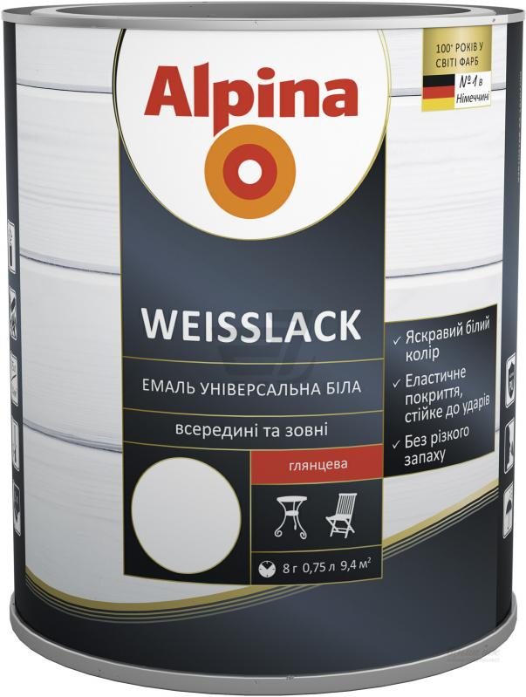
8 | Основні характеристики Саморіз по дереву для гіпсокартону 4.2x70 мм 250 шт . Додаткова інформація Тип: саморіз по дереву Тип головки: потайна Діаметр: 4,2 мм Довжина: 70 мм Матеріал: сталь Покриття: фосфат Матеріал установки: для гіпсокартону, для дерева, для ДСП Тип шліца: PH2 Кількість в упаковці, шт.: 250. Характеристики та комплектація можуть бути змінені виробником. Колір виробу може відрізнятися через налаштування монітора. Фото Саморіз по дереву для гіпсокартону 4.2x70 мм 250 шт . | 5 | 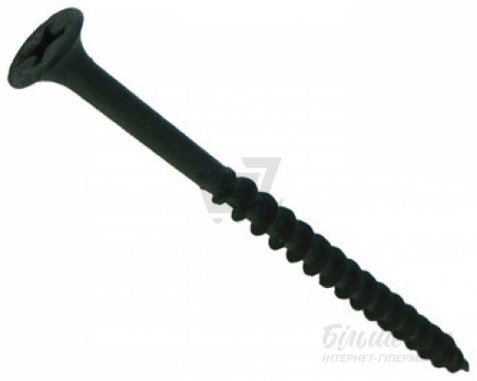
9 | Шпалери під фарбування. Основні характеристики Країна-виробник: Україна Малюнок: фактурний Тип шпалер: під фарбування Відтінок: білий Кімната: кухня, передпокій, вітальня, офісні приміщення, спальня Розмір та вага Ширина рулону: 1,06 м Довжина рулону: 10,05 м Додаткова інформація Шпалери за способом догляду: миючі Стійкість до світла: добре світлостійкі Основа шпалер: флізелін Спосіб наклеювання: клей наноситься на стіну. | 6

 |  |  |  |  |  | РАЗОМ, без ПДВ | 0.00
 |  |  | Адреса доставки: | Бахмутський район, с.Бахмутка, вул., Аносова 44. |  | ПДВ | 0.00
 |  |  | Вартість доставки, грн. без ПДВ: | 0.00 |  | РАЗОМ, з ПДВ | 0.00
 |  |  | Строк постачання, календ. дні:
 |  |  |  |  |  | РАЗОМ, без ПДВ, DAP: | 0.00
 |  |  |  |  |  | РАЗОМ, з ПДВ, DAP: | 0.00
 |  |  | Назва постачальника:

 |  |  | П.І.Б., посада представника:

 |  |  | Дата:

 |  |  | Підпис, печатка:

стор2
ЛОТ №2
# | Найменування та опис | Кількість | Референсна модель | Пропозиція постачальника, зображення | Пропозиція постачальника, опис | Вартість, од., грн, без ПДВ | Загальна вартість, грн, без ПДВ
1 | Ґрунтовка глибокопроникна. Концентрат: ні .Тип: глибокопроникна. Призначення: для зовнішніх робіт, для внутрішніх робіт Основа: акрилова Колір: білий Країна-виробник: Україна. Додаткова інформація Час висихання: 4-6 год Готовність до застосування: готово до застосування Щільність: 1,01 кг/л Витрата: 200 г/кв.м Розмір та вага Об'єм: 10 л... | 5 | 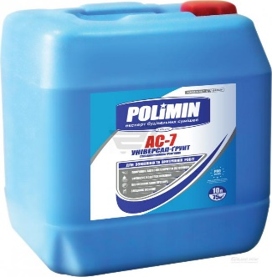
2 | Основні характеристики Анкер розпірний 12x140 мм. Додаткова інформація Тип: розпірний Діаметр: 12 мм Довжина: 140 мм Тип головки: з болтом Матеріал установки: для натурального каменю, для бетону Матеріал: сталь Покриття: жовтий цинк... | 40 | 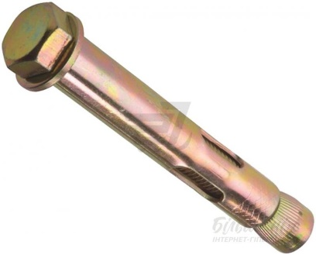

 |  |  |  |  |  | РАЗОМ, без ПДВ | 0.00
 |  |  | Адреса доставки: | Бахмутський район с.Бахмутка, вул., Аносова 44. |  | ПДВ | 0.00
 |  |  | Вартість доставки, грн. без ПДВ: | 0.00 |  | РАЗОМ, з ПДВ | 0.00
 |  |  | Строк постачання, календ. дні:
 |  |  |  |  |  | РАЗОМ, без ПДВ, DAP: | 0.00
 |  |  |  |  |  | РАЗОМ, з ПДВ, DAP: | 0.00
 |  |  | Назва постачальника:

 |  |  | П.І.Б., посада представника:

 |  |  | Дата:

 |  |  | Підпис, печатка:

стор3
ЛОТ №3
# | Найменування та опис | Кількість | Референсна модель | Пропозиція постачальника, зображення | Пропозиція постачальника, опис | Вартість, од., грн, без ПДВ | Загальна вартість, грн, без ПДВ
1 | Пічна плита чавунна. Призначена плита для використання на ній казанів згідно діаметру кілець, так само можливе використання і ін. Виробів (жаровні, сотейники, каструлі і ін.) Матеріал чавун форма прямокутна тип плита пічна довжина 74 см ширина 44 см висота 8 мм висота (з ребрами) 14 м конфорка 39 см Діаметр 1й конфорки конфорка 24.2 см конфорка 20.6 см конфорка 15 см конфорка 9.4 см Діаметр 2й конфорки конфорка 30.4 см конфорка 26.2 см конфорка 20.6 см конфорка 15 см вага 25.8 кг (без кілець - 17 кг.) колір чорний | 1 | 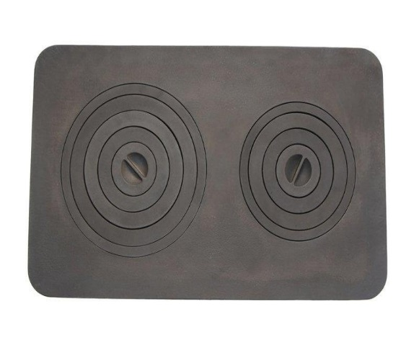
2 | "Кушетка гінекологічна ККГ медична Кушетка гінекологічна ККГ є вузькоспеціалізованим медичним обладнанням, яке призначене для використання в пологових будинках, відділеннях гінекології та інших профільних установах. Вона застосовується для проведення різних процедур, що визначає особливості конструкції виробу. Особливості Модель складається з міцного і надійного металевого каркаса і ложа з оббивкою з медичного шкірозамінника. Присутній комплектація підколінниками і спеціальною чашею з можливістю приєднання до центральної системи зливу. Підголівник регулюється в ручному режимі за допомогою обертання ручки. Кушетка використовується тільки стаціонарно, тому обладнана звичайними ніжками. При необхідності, кушетка може бути обладнана для того, щоб при ході огляду або процедур пацієнти могли приймати певні положення. Устаткування має тривалий сік служби, адаптовано для проведення різних процедур і медичних заходів, має високий рівень гігієнічності та повністю відповідає всім встановленим державним стандартам, що застосовуються в галузі надання медичних послуг. " | 1 | 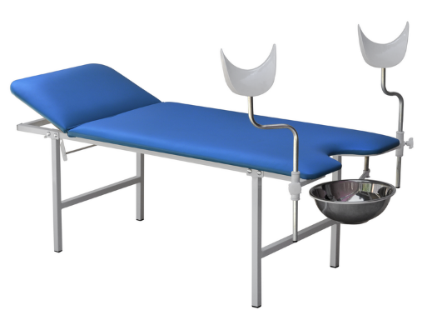
3 | Вид: письмовий стіл Призначення: для дитячої кімнати, для кабінету, офісу Матеріал стільниці: ДСП Колір каркаса: дуб сонома Колір стільниці: дуб сонома Матеріал каркаса: ДСП...Ширина: 1155 мм Висота: 736 мм Глибина: 550 мм Товщина стільниці: 16 мм Технічні особливості Функціональність: нерозсувний Оснащення: шухляди... | 2 | 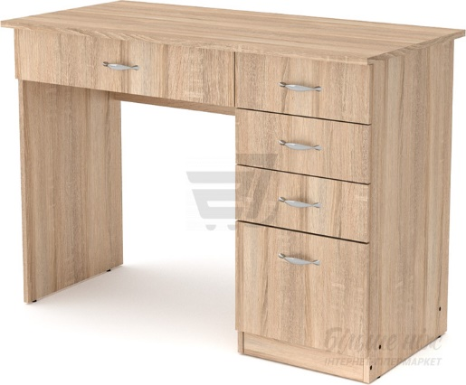
4 | Матеріал: дерево, метал Кількість посадочних місць: 3 Наявність підлокітників: ні Колір: світло-коричневий Покриття сидіння: деревозахисний засіб Спосіб кріплення: анкерне кріплення Максимальне навантаження: 210 кг Розмір та вага Довжина: 1,5 м Ширина: 32 см Висота: 46,5 см... | 10 | 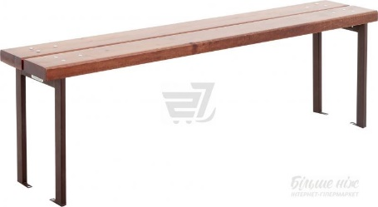
5 | Шафа Компаніт КШ-2 дуб сономаТехнічні особливості Матеріал каркаса: ДСП Кількість полиць: 10 шт. Оснащення: відкриті полиці Розмір та вага Ширина: 836 мм Висота: 2056 мм Глибина: 360 мм... | 2 | 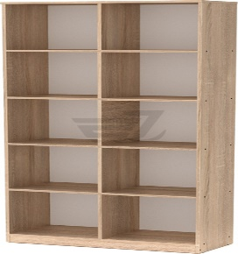
6 | НОУТБУК Intel Core i3-8130U (2.2ГГц-3.4ГГц, 4МБ Cache), Windows 10 S , 4 ГБ / SSD 128 ГБ, 14.0” (1920x1080) Full HD IPS, Intel UHD Graphics 620, Lan 10/100/1000, Bluetooth 4.2, WiFi 802.11ac/b/g/n, SD, 1xUSB 3.1 Type-C, 2xUSB 3.1, HDMI, веб-камера HD | 2 | 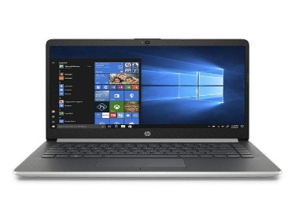
7 | "Лазерне МФУ А4 (принтер, копір, сканер, факс); Принтер (швидкість друку ч / б до 23 стор / хв; дозвіл: 600х600 т / д (до 1200 * 1200 т / д.); Пам'ять: 256 Мб; Копір (швидкість: 23 стр / хв; 600 * 600т / д; max к-ть копій: 99; масштабування: 25-400%); Сканер (дозвіл: до 600х600 т / д; покращене: 9600 * 9600; глибина колір. Сканування: 24 біт); Факс (швидкість: 33,6 Кб / с; пам'ять: до 256 стор; многоадресная розсилка: 114 адресатів) .Лоткі: подачі - 250 л (1 шт); прийому - 100 л; Дуплекс: немає; ADF: 35 л., Щільність паперу: 60-163 г / м?; Мови опису: UFR II-LT; ОС: Windows 10 / 8.1 / 8/7 / Vista, Linux, Mac OS Х 10.6 або більш пізня версія; Linux; Інтерфейс: Hi-Speed ​​USB 2.0; Мережевий інтерфейс: 10BASE-T / 100BASE-TX, Wireless 802.11b / g / n, Wireless Direct Connection; Навантаження: до 15000 стр / міс; Панель управління: 6-рядковий чорно-білий сенсорний РК-екран; " | 1 | 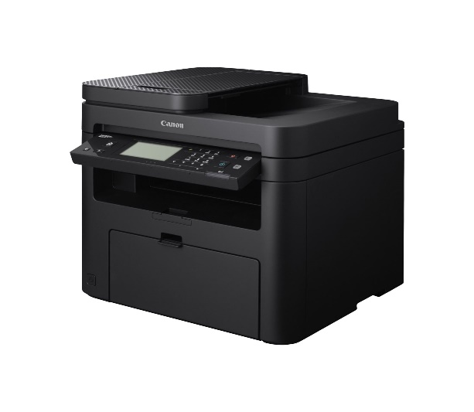
8 | "Апаратне забезпечення Порти 4 порту LAN 10/100 Мбіт / с 1 порт WAN 10/100 Мбіт / с 1 порт USB 2.0 Кнопки Кнопка WPS / Reset Кнопка включення / вимикання бездротового сигналу (Wireless On / Off) Кнопка включення / виключення живлення (Power On / Off) Зовнішнє джерело живлення 12 В постійного струму / 1,5 А Розмір (ШхДхВ) 230 x 144 x 35 мм Тип антени Дві дводіапазонні знімні антени (роз'єм RP-SMA) Параметри бездротового модуля Діапазон частот 2400-2483,5 МГц, 5150-5350 МГц, 5470-5670 МГц, 5725-5850 МГц Стандарти бездротових мереж IEEE 802.11ac / n / a 5 ГГц IEEE 802.11n / g / b 2,4 ГГц Скороcть передачі сигналів 5 ГГц: до 433 Мбіт / с 2, 4 ГГц: до 3 00 Мбіт / с Чутливість (прийом) 5 ГГц: 11a 6 Мбіт / с -91 дБм 11a 54 Мбіт / с: -74 дБм 11ac HT20: -66 дБм 11ac HT40: -64 дБм 11ac HT80: -61 дБм 11n HT20: - 71 дБм 11n HT40: -69 дБм 2,4 ГГц 11g 54M: -76 дБм 11n HT20: -74 дБм 11n HT40: -71 дБм Функції бездротового режиму Включення / вимикання бездротового мовлення, міст WDS, WMM, статистика бездротового підключення Захист бездротового режиму режими шифрування: 64/128-бітний WEP, WPA / WPA2, WPA-PSK / WPA2-PSK Transmission Power EIRP (Потужність бездротового сигналу): <20 дБм або <100 мВт Можливості програмного забезпечення Тип підключення WAN Динамічний IP / статичний IP / PPPoE / PPTP (Dual Access) / L2TP (Dual Acc ess) / BigPond DHCP Сервер, клієнт, список клієнтів DHCP, резервування адрес QoS (якість обслуговування) WMM, Контроль пропускної здатності Перенаправлення портів Віртуальний сервер, Port Triggering, UPnP, DMZ Динамічний DNS DynDns, Comexe, NO-IP VPN pass-through PPTP , L2TP, IPSec контроль доступу Батьківський контроль, контроль локального управління, список вузлів, доступ за розкладом, управління правилами Мережева безпека (firewall) Захист від DoS-атак, міжмережевий екран SPI, фільтрація по IP-адресою / MAC-адресу, доменному імені, прив'язка по IP- і MAC-адресу Протоколи Підтримує IPv4 і IPv6 совмес тний доступ через USB Підтримка Samba (пристрій з | 1 | 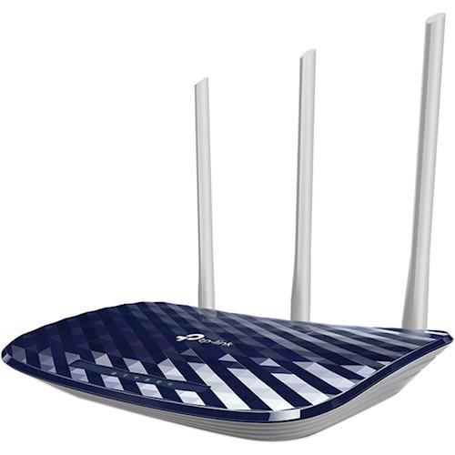
9 | Особливості екрану на тринозі з механізмом повернення: Співвідношення сторін: 4: 3 Виниловое матове полотно білого цветаКоеффіціент посилення: 1.0Угол огляду: 160 ° | 1 | 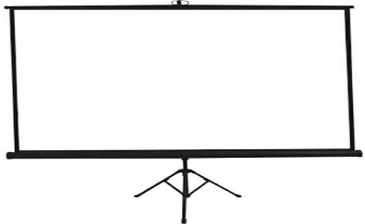
10 | Транспортувальний стан: розібраний Тип столу: прямий Тип розміщення: універсальний Основні характеристики Стіл комп'ютерний Компаніт СКМ-11 дуб сонома Ціна: 2014.98 грн Бренд: Компаніт Країна-виробник: Україна Додаткова інформація Вид: комп'ютерний стіл Призначення: для кабінету, офісу, для персоналу Матеріал стільниці: ДСП Колір каркаса: дуб сонома Колір стільниці: дуб сонома Важливо!: Зберігайте упаковку до повного складання виробу, оскільки її наявність є обов'язковою умовою для прийняття рекламацій стосовно товару. Технічні особливості Матеріал каркаса: ДСП Оснащення: шухляди, тумба під системний блок, висувна полиця для клавіатури, ніша Розмір та вага Довжина: 600 мм Ширина: 1400 мм Висота: 736 мм. | 1 | 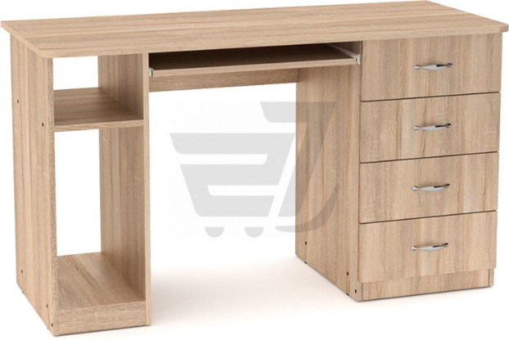
 |  |  |  |  |  | РАЗОМ, без ПДВ | 0.00

 |  |  | Адреса доставки: | Бахмутський район, с.Бахмутка, вул., Аносова 44 |  | ПДВ | 0.00
 |  |  | Вартість доставки, грн. без ПДВ: | 0.00 |  | РАЗОМ, з ПДВ | 0.00
 |  |  | Строк постачання, календ. дні:
 |  |  |  |  |  | РАЗОМ, без ПДВ, DAP: | 0.00
 |  |  |  |  |  | РАЗОМ, з ПДВ, DAP: | 0.00
 |  |  | Назва постачальника:

 |  |  | П.І.Б., посада представника:

 |  |  | Дата:

 |  |  | Підпис, печатка:

